PASAPORTE
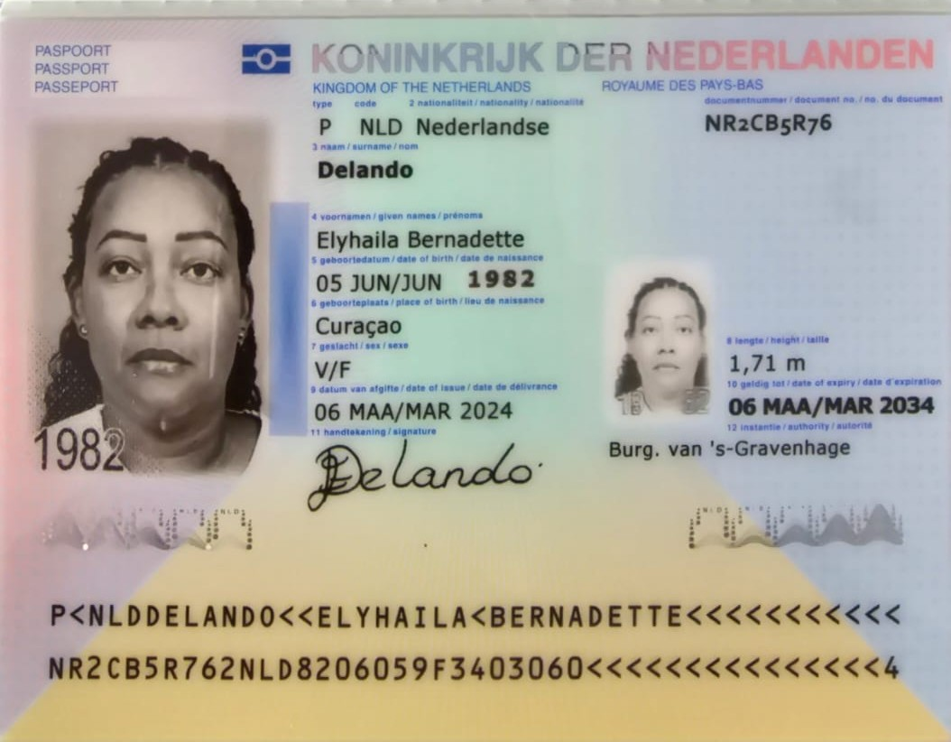
Nombre | Elyhaila | HABITACION | 701
Nombre | Bernadette
Apellido | Delando
Apellido de casada
Género: . | Femenino
Pasaporte | NR2CB5R76
Fecha de nacimiento | 05 de junio 1982
Edad | 43 años
Estado civil | casada
Dirección | Loodsduinseweg 37A, 2571AA
Nacionalidad y domicilio: | Paises bajos
Email: | lady_lala22@hotmail.com
Teléfono | 31619422895
Profesión | Enfermera
RH | O+
Seguro | SVB
Peso | 91 KG
Altura | 1,70 m
Idioma | Holandés, español, y poco inglés
Estadia | 09 de agosto al 13 de agosto
Salud
Pago | paga cuando este es medellín

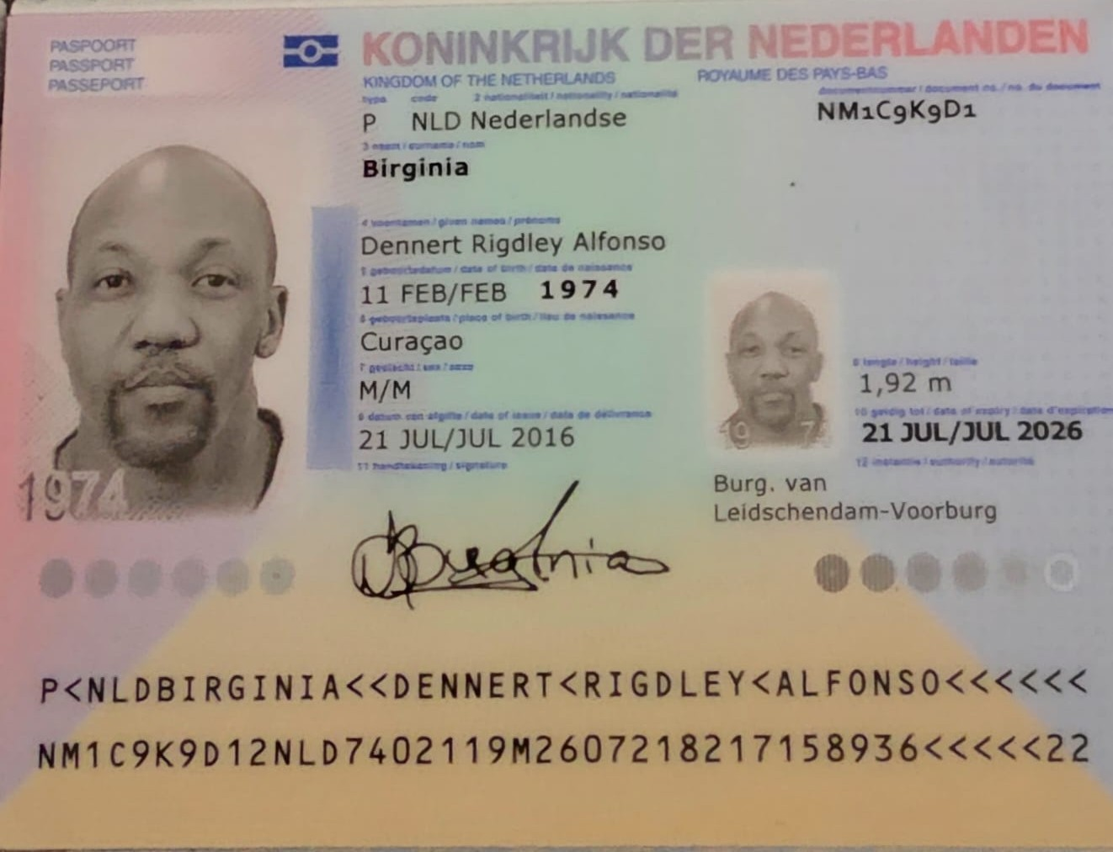
Nombre | Dennert
Nombre | Rigdley Alfonso
Apellido | Birginia
Apellido de casada
Género: . | Masculino
Pasaporte | NM1C9K9D1
Fecha de nacimiento | 11 de febrero 1974
Edad
Estado civil
Dirección
Nacionalidad y domicilio: | paises bajos
Email:
Teléfono
Profesión
RH
Seguro
Peso
Altura
Idioma
Estadia
Salud

CONFIRMACIÓN
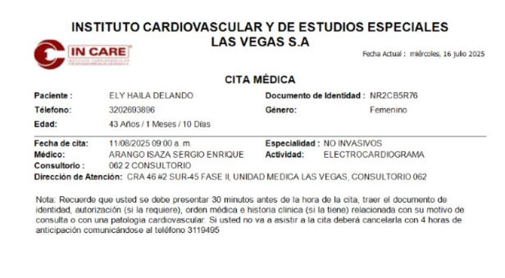
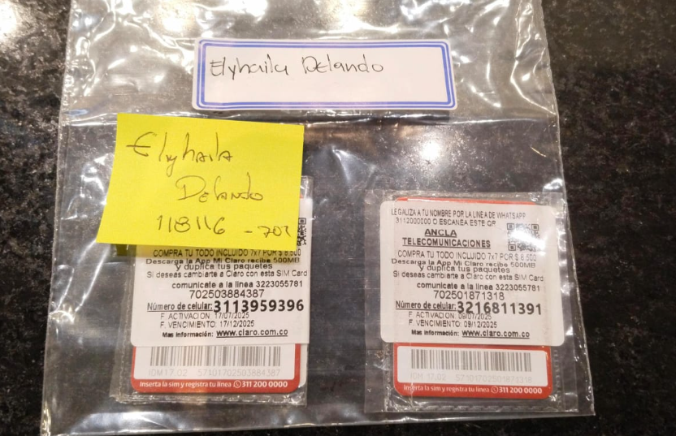
 | 3113959396
 | 3216811391
RESERVA BH EL POBLADO | CONFIRMACIÓN DE CITA DE ELECTROCARDIOGRAMA | CONFIRMACIÓN DE CITA REUMATOLOGÍA
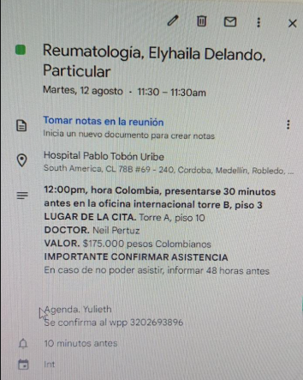

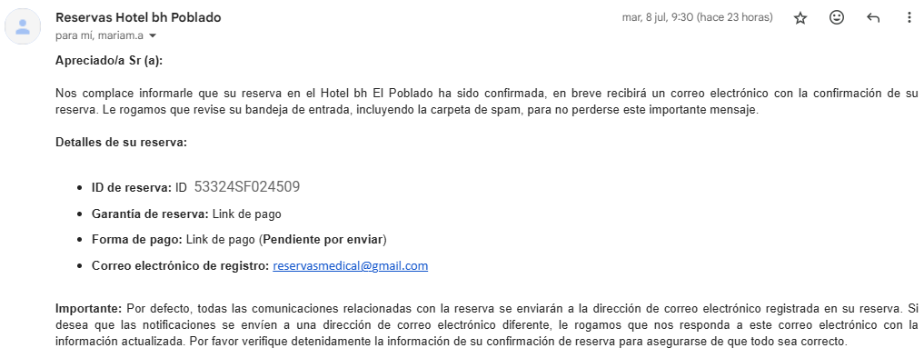

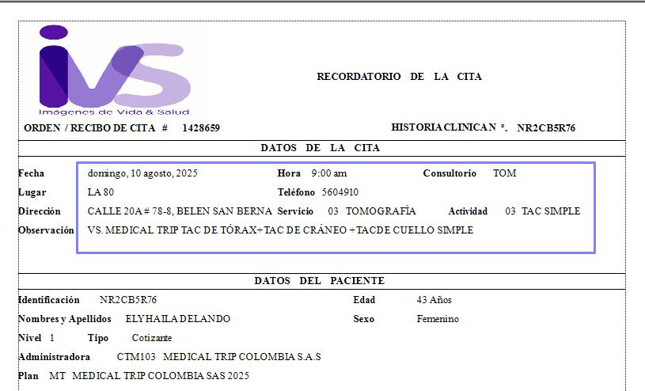
 | PREPARACIÓN | CONFIRMACION MEDICINA INTERNA
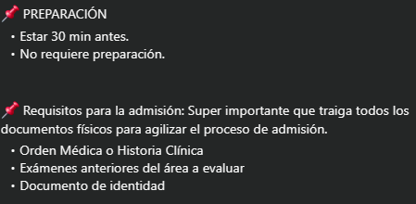
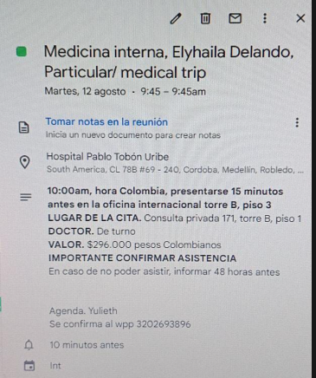

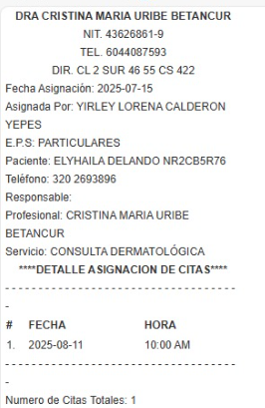
Confirmación cita con Dermatología

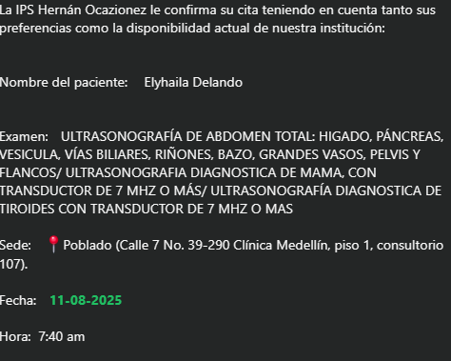
CITA CONFIRMADA ECO ABDOMEN TOTAL, ECO DE MAMA, ECO TIROIDES PARATIRO..

VUELO
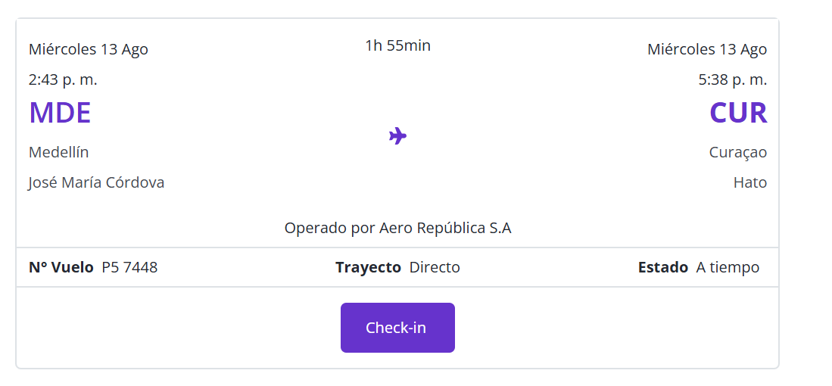
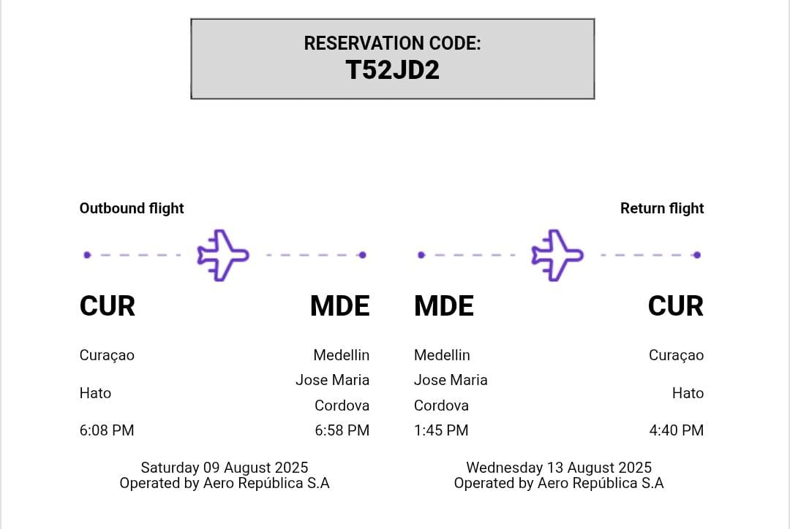
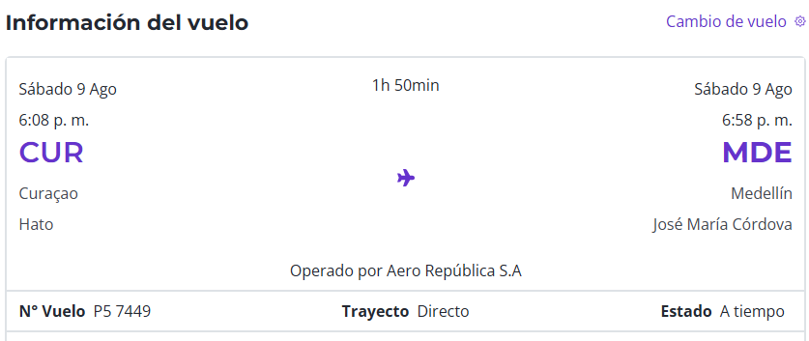

N°Vuelo | 7449

N°Reserva | T52JD2

